Статистич
 | искривление |  |  | 0.01
 | вверх | 1.0 | 1.0 | 1.01 | 1.0 | 1.0
 | вних | 1.0 | 1.0 | 0.99 | 1.0 | 1.0
 | св.член | 1 | 1 | 1 | 0 | 1

№ | года | ВВП | ВДС | ОФ | З/п | Численность
1 | 2002 | 1,523,670 | 854,871 | 663,999 | 7,125 | 3,013
2 | 2003 | 1,899,714 | 1,139,219 | 884,859 | 9,472 | 3,064
3 | 2004 | 2,271,977 | 1,403,739 | 1,090,317 | 10,822 | 3,114
4 | 2005 | 2,745,200 | 1,677,618 | 1,303,046 | 15,014 | 3,165
5 | 2006 | 3,476,076 | 2,080,056 | 1,615,629 | 18,465 | 3,263
6 | 2007 | 4,183,589 | 2,564,918 | 1,992,233 | 23,149 | 3,416
7 | 2008 | 5,380,452 | 3,296,151 | 2,560,199 | 29,243 | 3,564
8 | 2009 | 5,857,652 | 3,853,810 | 2,993,346 | 32,827 | 3,721
9 | 2010 | 6,511,020 | 4,239,215 | 3,292,699 | 34,418 | 3,722
10 | 2011 | 7,448,243 | 4,675,803 | 3,631,808 | 38,027 | 3,589
11 | 2012 | 8,915,955 | 5,864,573 | 6,188,756 | 48,914 | 3,518
12 | 2013 | 10,017,462 | 6,696,500 | 7,066,670 | 55,418 | 3,511
13 | 2014 | 9,925,208 | 6,933,387 | 7,517,411 | 58,446 | 3,512
14 | 2015 | 10,706,582 | 7,504,676 | 7,806,215 | 57,429 | 3,506
15 | 2016 | 11,852,882 | 8,005,749 | 8,342,023 | 59,750 | 3,421
16 | 2017 | 12,766,003 | 8,435,287 | 8,435,287 | 71,121 | 4,609
17 | 2018 | 13,515,794 | 8,889,868 | 8,889,868 | 79,509 | 4,690
18 | 2019 | 13,615,272 | 9,318,440 | 9,438,926 | 84,993 | 4,693
19 | 2020 | 14,544,326 | 9,987,984 | 9,987,984 | 91,586 | 4,733
20 | 2021 | 16,406,490 | 12,989,467 | 10,979,480 | 97,845 | 4,652
21 | 2022 | 19,738,623 | 15,127,767 | 13,819,987 | 108,573 | 4,635
22 | 2023 | 24,340,433 | 16,660,494 | 16,660,494 | 124,522 | 4,624
23 | 2024 | 29,177,254 | 20,267,550 | 20,267,550 | 145,843 | 4,571
24 | 2025 | 32,463,741 | 22,639,157 | 23,756,392 | 185,918 | 5,337
25 | 2026 | 27,575,611 | 26,210,774 | 26,789,155 | 217,922 | 5,964
26 | 2027 | 34,250,361 | 22,197,497 | 31,405,894 | 245,742 | 6,465
27 | 2028 | 39,580,821 | 27,677,633 | 26,222,267 | 288,093 | 6,901
28 | 2029 | 44,214,455 | 32,054,073 | 33,317,513 | 240,542 | 7,564
29 | 2030 | 51,268,181 | 35,858,401 | 39,068,775 | 305,628 | 6,820
30 | 2031 | 43,348,330 | 41,649,687 | 44,120,623 | 358,386 | 7,839
31 | 2032 | 54,188,867 | 35,147,292 | 51,892,682 | 404,727 | 8,664
32 | 2033 | 62,975,985 | 44,047,642 | 43,172,896 | 476,022 | 9,390
33 | 2034 | 70,694,497 | 51,262,084 | 55,136,797 | 396,034 | 10,506
34 | 2035 | 82,569,109 | 57,599,174 | 64,978,475 | 505,781 | 9,254

Норматив
Базовая модель динамики:
= база_расчёта * (мин + размах*фактор_в_%)
база_расчёта = целое / предыдущее
 |  |  |  |  |  |  |  |  |  |  |  |  | ВВП | темп роста | ВДС | доля ВДС в ВВП | ОФ | З/п руб/чел/мес | З/п млн руб | доля з/п в ВДС | Численность | темп роста
 |  |  |  |  |  |  |  |  |  |  |  |  | 1,523,670 |  | 854,871 | 56.1% | 663,999 | 4,248 | 7,125 | 0.8% | 3,013
 |  |  |  |  |  |  |  |  |  |  |  |  | 1,899,714 | 124.7% | 1,139,219 | 60.0% | 884,859 | 5,357 | 9,472 | 0.8% | 3,064 | 101.7%
 |  |  |  |  |  |  |  |  |  |  |  | финал | 2,271,977 | 119.6% | 1,403,739 | 61.8% | 1,090,317 | 6,566 | 10,822 | 0.8% | 3,114 | 101.7%
 |  | база | горизонт |  |  |  |  |  |  |  |  |  | 2,745,200 | 120.8% | 1,677,618 | 61.1% | 1,303,046 | 8,335 | 15,014 | 0.9% | 3,165 | 101.6%
 |  | 0 | 1 | 2 | 3 | 4 | 5 | 6 | 7 | 8 | 9 | 10 | 3,476,076 | 126.6% | 2,080,056 | 59.8% | 1,615,629 | 10,360 | 18,465 | 0.9% | 3,263 | 103.1%
Х4 = Z | ВВП | 100 | 101.84 | 3011.10 | 4290.14 | 4435.10 | 4520.79 | 133798.29 | 198008.80 | 205150.48 | 209123.18 | 6189516.79 | 4,183,589 | 120.4% | 2,564,918 | 61.3% | 1,992,233 | 13,244 | 23,149 | 0.9% | 3,416 | 104.7%
 | темп роста | 100% | 1.0184133056 | 29.566544005 | 1.4247782389 | 1.0337890308 | 1.0193190587 | 29.59624361 | 1.4799052943 | 1.0360675043 | 1.0193648026 | 29.597469117 | 5,380,452 | 128.6% | 3,296,151 | 61.3% | 2,560,199 | 16,845 | 29,243 | 0.9% | 3,564 | 104.3%
 |  |  |  |  |  |  |  |  |  |  |  |  | 5,857,652 | 108.9% | 3,853,810 | 65.8% | 2,993,346 | 18,158 | 32,827 | 0.9% | 3,721 | 104.4%
Х1 | Численность | 100 | 3804.24 | 5810.12 | 5926.03 | 5933.00 | 225933.88 | 361224.17 | 369498.74 | 369954.93 | 14088807.01 | 22564348.98 | 6,511,020 | 111.2% | 4,239,215 | 65.1% | 3,292,699 | 20,413 | 34,418 | 0.8% | 3,722 | 100.0%
 | темп роста | 100% | 38.04236906 | 1.5272751478 | 1.0199506333 | 1.0011752518 | 38.080905515 | 1.5988047605 | 1.0229070461 | 1.0012346064 | 38.08249566 | 1.6015798197 | 7,448,243 | 114.4% | 4,675,803 | 62.8% | 3,631,808 | 22,768 | 38,027 | 0.8% | 3,589 | 96.4%
 |  |  |  |  |  |  |  |  |  |  |  |  | 8,915,955 | 119.7% | 5,864,573 | 65.8% | 6,188,756 | 25,944 | 48,914 | 0.8% | 3,518 | 98.0%
Х3 | ВДС | 50 | 57.87 | 1754.38 | 98170.35 | 3991.89 | 2688.28 | 78050.59 | 4535581.89 | 193483.19 | 124726.94 | 3610846.00 | 10,017,462 | 112.4% | 6,696,500 | 66.8% | 7,066,670 | 29,026 | 55,418 | 0.8% | 3,511 | 99.8%
 | доля в ВВП | 50% | 0.56825427334 | 0.58263766711 | 22.882762097 | 0.90006610659 | 0.59464828136 | 0.58334518828 | 22.905961687 | 0.94312812729 | 0.59642809121 | 0.5833809208 | 9,925,208 | 99.1% | 6,933,387 | 69.9% | 7,517,411 | 31,659 | 58,446 | 0.8% | 3,512 | 100.0%
 |  |  |  |  |  |  |  |  |  |  |  |  | 10,706,582 | 107.9% | 7,504,676 | 70.1% | 7,806,215 | 33,154 | 57,429 | 0.8% | 3,506 | 99.8%
Х2 | З/п + U | 10 | 0.58 | 13.10 | 723.47 | 799.18 | 28.17 | 584.02 | 33426.54 | 38737.01 | 1308.62 | 27020.34 | 11,852,882 | 110.7% | 8,005,749 | 67.5% | 8,342,023 | 35,765 | 59,750 | 0.7% | 3,421 | 97.6%
 | доля в ВДС | 20% | 0.010105487543 | 0.0074671774357 | 0.0073695372122 | 0.20020040648 | 0.010477472919 | 0.0074825520796 | 0.0073698458826 | 0.20020867593 | 0.010491904444 | 0.0074831059664 | 12,766,003 | 107.7% | 8,435,287 | 66.1% | 8,435,287 | 39,167 | 71,121 | 0.8% | 4,609 | 134.7%
 |  |  |  |  |  |  |  |  |  |  |  |  | 13,515,794 | 105.9% | 8,889,868 | 65.8% | 8,889,868 | 43,724 | 79,509 | 0.9% | 4,690 | 101.8%
 | Политика управления (стимулирование зарплаты): одного параметра (линейная) |  |  |  |  |  |  |  |  |  |  |  | 13,615,272 | 100.7% | 9,318,440 | 68.4% | 9,438,926 | 47,867 | 84,993 | 0.9% | 4,693 | 100.1%
 | U |  | 0.2 | 0.4 | 0.6 | 0.8 | 1 | 1.2 | 1.4 | 1.6 | 1.8 | 2 | 14,544,326 | 106.8% | 9,987,984 | 68.7% | 9,987,984 | 51,344 | 91,586 | 0.9% | 4,733 | 100.8%
 |  |  |  |  |  |  |  |  |  |  |  |  | 16,406,490 | 112.8% | 12,989,467 | 79.2% | 10,979,480 | 57,244 | 97,845 | 0.8% | 4,652 | 98.3%
 | параметр = прирост |  | 0.2 |  | параметр = прирост | NPV Z |  |  |  |  |  |  | 19,738,623 | 120.3% | 15,127,767 | 76.6% | 13,819,987 | 65,338 | 108,573 | 0.7% | 4,635 | 99.6%
 |  |  |  |  |  |  |  |  |  |  |  |  | 24,340,433 | 123.3% | 16,660,494 | 68.4% | 16,660,494 | 74,854 | 124,522 | 0.7% | 4,624 | 99.8%
 | Качество пути |  |  |  |  |  |  |  |  |  |  |  | 29,177,254 | 119.9% | 20,267,550 | 69.5% | 20,267,550 | 89,069 | 145,843 | 0.7% | 4,571 | 98.9%
 |  | базовый год | 0 |  |  | 4,121,782 ₽ |  |  |  |  |  |  | 32,463,741 | 111.3% | 22,639,157 | 69.7%
 |  | ставка | 5% |  | -0.2 | 134646.59
 |  | NPV Z | 4,121,782 ₽ |  | -0.1 | 704192.49 |  |  |  |  |  |  | мин | 99.1% |  | 56.1% |  |  |  | 0.7% |  | 96.4%
 |  |  |  |  | 0 | 1544553.52 |  |  |  |  |  |  | макс | 128.6% |  | 79.2% |  |  |  | 0.9% |  | 134.7%
 |  |  |  |  | 0.1 | 2675340.06 |  |  |  |  |  |  | размах | 29.5% |  | 23.1% |  |  |  | 0.2% |  | 38.3%
 |  |  |  |  | 0.2 | 4121782.41
 |  |  |  |  | 0.3 | 5909817.88
 |  |  |  |  | 0.4 | 8066121.23
 |  |  |  |  | 0.5 | 10618118.93
 |  |  |  |  | 0.6 | 13593996.82
 |  |  |  |  | 0.7 | 17022704.18
 |  |  |  |  | 0.8 | 20933956.13
 |  |  |  |  | 0.9 | 25358235.08

Степенная
 |  | степень кривизны k | 18.00% |  | 18
 |  | Кривизна
 |  | Вверх | Вниз
 |  | 118.00% | 82.00% |  |  | степень кривизны k | R^2

 |  |  | R^2 | 99.22%
 |  | X | Y | Y^ |  |  | 99.22%
№ | года | ОФ | ВВП | регрессия |  | 0% | 0.9914401
1 | 2002 | 663,999 | 1,523,670 | 2,178,307 |  | 0.0001% | 0.9918982
2 | 2003 | 884,859 | 1,899,714 | 2,462,356 |  | 0.0002% | 0.9918982
3 | 2004 | 1,090,317 | 2,271,977 | 2,725,939 |  | 0.0003% | 0.9918982
4 | 2005 | 1,303,046 | 2,745,200 | 2,998,692 |  | 0.0004% | 0.9918982
5 | 2006 | 1,615,629 | 3,476,076 | 3,399,754 |  | 0.0005% | 0.9918982
6 | 2007 | 1,992,233 | 4,183,589 | 3,883,987 |  | 0.0006% | 0.9918982
7 | 2008 | 2,560,199 | 5,380,452 | 4,617,206 |  | 0.0007% | 0.9918982
8 | 2009 | 2,993,346 | 5,857,652 | 5,179,057 |  | 0.0008% | 0.9918982
9 | 2010 | 3,292,699 | 6,511,020 | 5,568,768 |  | 0.0009% | 0.9918982
10 | 2011 | 3,631,808 | 7,448,243 | 6,011,634 |  | 0.0010% | 0.9918982
11 | 2012 | 6,188,756 | 8,915,955 | 9,397,067 |  | 0.0011% | 0.9918982
12 | 2013 | 7,066,670 | 10,017,462 | 10,576,981
13 | 2014 | 7,517,411 | 9,925,208 | 11,185,997
14 | 2015 | 7,806,215 | 10,706,582 | 11,577,325
15 | 2016 | 8,342,023 | 11,852,882 | 12,305,589
16 | 2017 | 8,435,287 | 12,766,003 | 12,432,646
17 | 2018 | 8,889,868 | 13,515,794 | 13,053,155
18 | 2019 | 9,438,926 | 13,615,272 | 13,805,273
19 | 2020 | 9,987,984 | 14,544,326 | 14,560,206
20 | 2021 | 10,979,480 | 16,406,490 | 15,930,353
21 | 2022 | 13,819,987 | 19,738,623 | 19,901,410
22 | 2023 | 16,660,494 | 24,340,433 | 23,934,108
23 | 2024 | 20,267,550 | 29,177,254 | 29,134,065
24 | 2025 |  | 32,463,741

NPV
 |  |  |  | базовый год | 2012
 |  |  |  | ставка | 5%

Цены 2012 года
 |  | R | 99.57% |  | 99.10% | базовый год
 |  | Текущие цены |  | Цены 2012 года |  |  | ставка
 |  | X1 | X2 | NPV Х1 | NPV Х2
№ | года | ВВП | ОФ | ВВП | ОФ | 99% | -5% | 0% | 5% | 10% | 15% | 20% | 25% | 30% | 35%
-10 | 2002 | 1,523,670 | 663,999 | 761,835 | 331,999 | 2002 | 99.87% | 99.57% | 98.37% | 89.45% | 61.41% | 86.44% | 95.43% | 98.09% | 99.08%
-9 | 2003 | 1,899,714 | 884,859 | 1,044,843 | 486,672 | 2003 | 99.87% | 99.57% | 98.35% | 89.59% | 66.34% | 86.65% | 95.12% | 97.86% | 98.94%
-8 | 2004 | 2,271,977 | 1,090,317 | 1,363,186 | 654,190 | 2004 | 99.87% | 99.57% | 98.33% | 90.00% | 73.32% | 87.46% | 94.81% | 97.54% | 98.72%
-7 | 2005 | 2,745,200 | 1,303,046 | 1,784,380 | 846,980 | 2005 | 99.87% | 99.57% | 98.31% | 90.73% | 79.82% | 88.90% | 94.75% | 97.29% | 98.49%
-6 | 2006 | 3,476,076 | 1,615,629 | 2,433,253 | 1,130,941 | 2006 | 99.87% | 99.57% | 98.29% | 91.75% | 84.95% | 90.63% | 94.99% | 97.06% | 98.18%
-5 | 2007 | 4,183,589 | 1,992,233 | 3,137,692 | 1,494,174 | 2007 | 99.87% | 99.57% | 98.31% | 93.00% | 88.81% | 92.32% | 95.23% | 96.88% | 97.89%
-4 | 2008 | 5,380,452 | 2,560,199 | 4,304,362 | 2,048,159 | 2008 | 99.87% | 99.57% | 98.37% | 94.26% | 91.65% | 93.61% | 95.51% | 96.75% | 97.61%
-3 | 2009 | 5,857,652 | 2,993,346 | 4,979,004 | 2,544,344 | 2009 | 99.87% | 99.57% | 98.50% | 95.55% | 93.88% | 94.78% | 95.90% | 96.75% | 97.39%
-2 | 2010 | 6,511,020 | 3,292,699 | 5,859,918 | 2,963,429 | 2010 | 99.86% | 99.57% | 98.66% | 96.63% | 95.52% | 95.82% | 96.37% | 96.82% | 97.20%
-1 | 2011 | 7,448,243 | 3,631,808 | 7,075,831 | 3,450,217 | 2011 | 99.84% | 99.57% | 98.85% | 97.58% | 96.93% | 96.97% | 97.17% | 97.33% | 97.46%
0 | 2012 | 8,915,955 | 6,188,756 | 8,915,955 | 6,188,756 | 2012 | 99.82% | 99.57% | 99.10% | 98.53% | 98.40% | 98.55% | 98.75% | 98.93% | 99.09%
1 | 2013 | 10,017,462 | 7,066,670 | 9,540,440 | 6,730,162 | 2013 | 99.78% | 99.57% | 99.28% | 99.07% | 99.14% | 99.32% | 99.50% | 99.65% | 99.76%
2 | 2014 | 9,925,208 | 7,517,411 | 9,002,456 | 6,818,514 | 2014 | 99.74% | 99.57% | 99.42% | 99.37% | 99.49% | 99.64% | 99.75% | 99.82% | 99.84%
3 | 2015 | 10,706,582 | 7,806,215 | 9,248,748 | 6,743,302 | 2015 | 99.69% | 99.57% | 99.52% | 99.57% | 99.70% | 99.78% | 99.82% | 99.83% | 99.84%
4 | 2016 | 11,852,882 | 8,342,023 | 9,751,395 | 6,863,003 | 2016 | 99.62% | 99.57% | 99.61% | 99.71% | 99.82% | 99.86% | 99.87% | 99.88% | 99.89%
5 | 2017 | 12,766,003 | 8,435,287 | 10,002,497 | 6,609,268 | 2017 | 99.54% | 99.57% | 99.67% | 99.81% | 99.89% | 99.90% | 99.92% | 99.93% | 99.94%
6 | 2018 | 13,515,794 | 8,889,868 | 10,085,694 | 6,633,756 | 2018 | 99.45% | 99.57% | 99.73% | 99.88% | 99.93% | 99.94% | 99.95% | 99.95% | 99.95%
7 | 2019 | 13,615,272 | 9,438,926 | 9,676,120 | 6,708,069 | 2019 | 99.34% | 99.57% | 99.79% | 99.93% | 99.95% | 99.96% | 99.97% | 99.97% | 99.97%
8 | 2020 | 14,544,326 | 9,987,984 | 9,844,172 | 6,760,261 | 2020 | 99.23% | 99.57% | 99.83% | 99.95% | 99.97% | 99.98% | 99.98% | 99.98% | 99.98%
9 | 2021 | 16,406,490 | 10,979,480 | 10,575,770 | 7,077,470 | 2021 | 99.11% | 99.57% | 99.86% | 99.97% | 99.98% | 99.98% | 99.98% | 99.98% | 99.98%
10 | 2022 | 19,738,623 | 13,819,987 | 12,117,802 | 8,484,273 | 2022 | 99.00% | 99.57% | 99.89% | 99.98% | 99.98% | 99.99% | 99.99% | 99.99% | 99.99%
11 | 2023 | 24,340,433 | 16,660,494 | 14,231,347 | 9,741,045 | 2023 | 98.92% | 99.57% | 99.92% | 99.98% | 99.99% | 99.99% | 99.99% | 99.99% | 99.99%
12 | 2024 | 29,177,254 | 20,267,550 | 16,246,987 | 11,285,730 | 2024 | 98.89% | 99.57% | 99.93% | 99.99% | 99.99% | 99.99% | 100.00% | 100.00% | 100.00%
13 | 2025 | 32,463,741 |  | 17,216,215 | 0 | 2025 | 98.93% | 99.57% | 99.94% | 99.99% | 99.99% | 100.00% | 100.00% | 100.00% | 100.00%
14 | 2026 |  |  | 0 | 0 | 2026 | 98.96% | 99.57% | 99.95% | 99.99% | 100.00% | 100.00% | 100.00% | 100.00% | 100.00%

По-умолчанию:
- будущее дисконтируется по экспоненте
- прошлое амортизируется по прямой

Рисунки
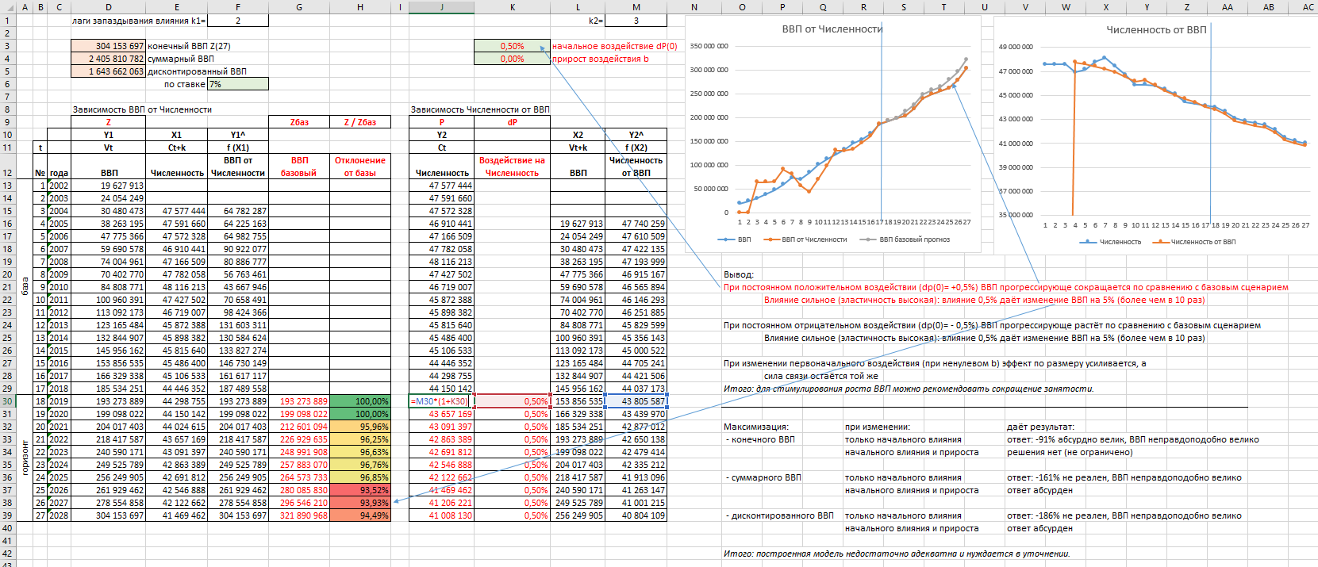
1

2

3

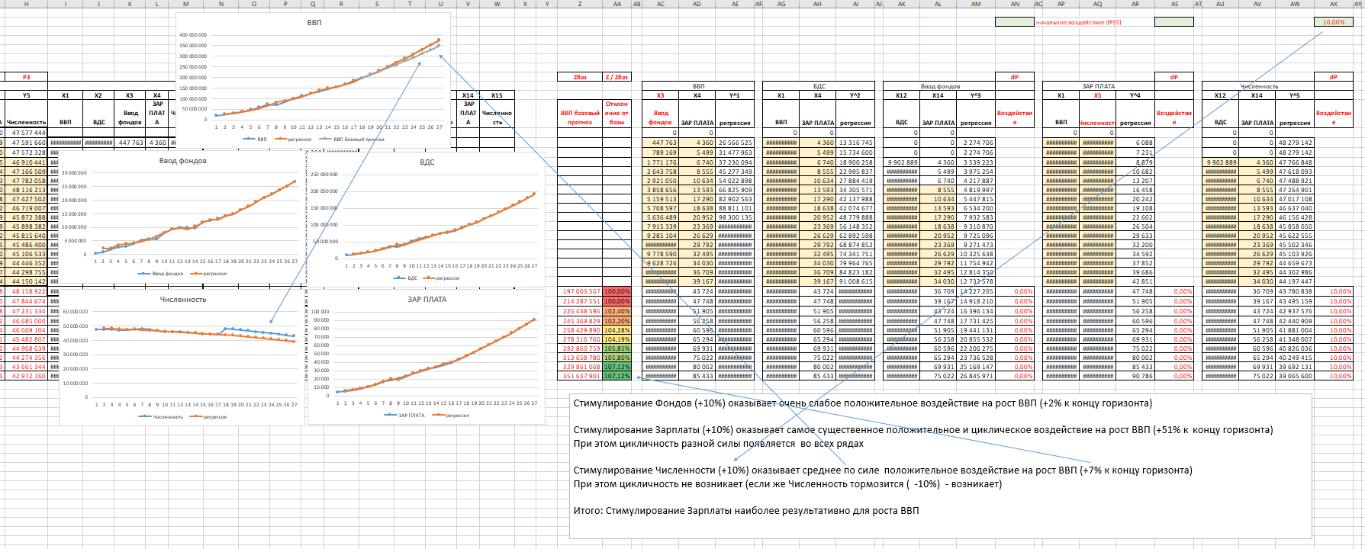
4

